1GD-FR-0020
 |  |  |  |  |  |  | PROCESO DE GESTIÓN DOCUMENTAL |  |  |  |  |  |  |  |  | POLICÍA NACIONAL
Código:1GD-FR-0020
Fecha: 04/07/2018 |  |  |  |  |  |  | DIAGNÓSTICO INTEGRAL PARA LOS ARCHIVOS DE LA POLICÍA NACIONAL
Versión: 0

CIUDAD: Bucaramanga |  |  |  |  |  |  |  |  |  | FECHA ELABORACIÓN DEL DIAGNÓSTICO |  |  |  |  |  |  | 15 |  | 3 |  | 2024
RESPONSABLE DEL DILIGENCIAMIENTO: Patrullero
A. IDENTIFICACIÓN
CÓDIGO Y NOMBRE DE LA UNIDAD: 3.8.5.2 - POLICIA METROPOLITANA DE BUCARAMANGA
FECHA DE CREACIÓN DE LA UNIDAD: 25 de febrero de 2008 |  |  |  |  |  |  |  |  |  | ACTO ADMINISTRATIVO DE CREACIÓN DE LA UNIDAD: Resolución 0602 del 25/02/2008
DIRECCIÓN DE LA UNIDAD: Calle 41 12-60 Barrio Garcia Rovira - Bucaramanga |  |  |  |  |  |  |  |  |  | ACTO ADMINISTRATIVO VIGENTE DE LA UNIDAD: Resolucion 01697 del 10 de Mayo de 2013 - Resolucion No 00333 del 01 de febrero de 2019
CORREO ELECTRÓNICO DE LA UNIDAD: mebuc.guged@policia.gov.co |  |  |  |  |  |  |  |  |  | TELÉFONO: 6458700 Ext. 21515 |  |  |  |  |  |  |  | IP: 21515
A.1 DIRECTOR, COMANDANTE O JEFE DE LA UNIDAD:
NOMBRE:
GRADO: |  |  | Coronel
CARGO: |  |  | Comandante Policia Metropolitana de Bucaramanga
TIEMPO EN EL CARGO: |  |  |  | 0años 2 meses y 9 dias
A.2 ADMINISTRACIÓN DEL ARCHIVO
Jefe Grupo de Gestión Documental
NOMBRES Y APELLIDOS: |  |  |  |  |  |  |  |  |  | CAPACITACIÓN O CURSOS EN GESTIÓN DOCUMENTAL Y ARCHIVÍSTICA
GRADO: Subcomisario |  |  |  |  |  |  |  |  |  | 1 | CURSO ADMINISTRACION DOCUMENTAL EN EL ENTORNO LABORAL- SENA
CARGO: Jefe Grupo Gestión Documental |  |  |  |  |  |  |  |  |  | 2 | CURSO ADMINISTRACION DE RECURSOS HUMANOS - SENA
TIEMPO EN EL PROCESO DE GESTIÓN DOCUMENTAL |  |  |  |  |  |  |  |  |  | 3 | SEMINARIO SEGURIDAD DE LA INFORMACION - ESC TECNOLOGIAS DE INFORMACION Y COMUNICACIONES
TIEMPO EN LA INSTITUCIÓN |  |  |  |  |  |  |  |  |  | 4 | SEMINARIO DE ATENCION Y SERVICIO AL CIUDADANO - ESCUELA DE INTELIGENCIA Y CONTRAINTELIGENCIA
CORREO INSTITUCIONAL: |  |  |  |  |  |  |  |  |  | 5 | DIPLOMADO EN POLICIA SEGURIDAD CIUDADANA Y ADMINISTRACION PUBLICA - ESC DE SUBOFICIALES Y NIVEL EJEC. GONZALO JIMENEZ DE QUESADA
No. CELULAR: |  |  |  |  |  |  |  |  |  | 6 | DIPLOMADO TALENTO HUMANO OPERACIONAL - ESCUELA DE INTELIGENCIA Y CONTRAINTELIGENCIA
No IP DE LA OFICINA Y/O GRUPO: 21515 |  |  |  |  |  |  |  |  |  | 7 | TECNICA EN SISTEMAS- SENA
CONDICIÓN MÉDICO LABORAL: |  |  |  |  |  |  |  |  |  | 8 | CURSO MANEJO DE HERRAMIENTAS MICROSOFT OFFICE 2010 EXCEL- SENA
Funciones del Jefe Grupo de Gestión Documental
1 | Brindar la información que corresponda de acuerdo a la naturaleza del cargo, a quien la requiera, siguiendo los lineamientos de la normativa establecida.
2 | Implementar el sistema de gestión integral de acuerdo con los lineamientos institucionales, efectuando mejora continua en los procesos que lo requieran.
3 | Realizar las actividades establecidas en la gestión documental, aplicando la normativa vigente.
4 | Realizar las actividades establecidas para la implementación del sistema de gestión ambiental en la Policía Nacional.
5 | Guardar la reserva y confidencialidad de los documentos e información que sea de su conocimiento dentro del cumplimiento de sus funciones.
6 | Dar buen uso a los elementos asignados bajo su responsabilidad, con el fin de mantenerlos disponibles para el servicio.
7 | Las demás que le sean asignadas de acuerdo con la ley, los reglamentos o la naturaleza de su cargo.
Responsable Archivo Central
NOMBRES Y APELLIDOS: |  |  |  |  |  |  |  |  |  | CAPACITACIÓN O CURSOS EN GESTIÓN DOCUMENTAL Y ARCHIVÍSTICA
GRADO: Subintendente |  |  |  |  |  |  |  |  |  | 1 | Tecnologo en Gestion Documental - SENA
CARGO: Jefe Grupo Gestión Documental |  |  |  |  |  |  |  |  |  | 2 | Seminario Gestion Documental - SENA
TIEMPO EN EL PROCESO DE GESTIÓN DOCUMENTAL |  |  |  |  |  |  |  |  |  | 3 | Taller de Elaboración Evaluación y Aplicación de Tablas de Retención Documental - SENA
TIEMPO EN LA INSTITUCIÓN |  |  |  |  |  |  |  |  |  | 4 | Curso Administración Documental en el Entorno Laboral - SENA
CORREO INSTITUCIONAL: |  |  |  |  |  |  |  |  |  | 5 | Curso Organización Archivística, Elaboración Del Sistema Integrado De Conservación, Plan De Conservación Documental- SENA
No. CELULAR: |  |  |  |  |  |  |  |  |  | 6 | Curso Metodología para la Elaboración del Programa de Gestión Documental - SENA
No IP DE LA OFICINA Y/O GRUPO: 2151 |  |  |  |  |  |  |  |  |  | 7 | Curso Atención al Cliente en los Procesos Administrativos- SENA
CONDICIÓN MÉDICO LABORAL: |  |  |  |  |  |  |  |  |  | 8 | Curso Manejo De Herramientas Ofimáticas: Microsoft Excel- SENA
Funciones del Responsable Archivo Central
1 | Brindar la información que corresponda de acuerdo a la naturaleza del cargo, a quien la requiera, siguiendo los lineamientos de la normativa establecida.
2 | Implementar el sistema de gestión integral de acuerdo con los lineamientos institucionales, efectuando mejora continua en los procesos que lo requieran.
3 | Realizar las actividades establecidas en la gestión documental, aplicando la normativa vigente.
4 | Realizar las actividades establecidas para la implementación del sistema de gestión ambiental en la Policía Nacional.
5 | Guardar la reserva y confidencialidad de los documentos e información que sea de su conocimiento dentro del cumplimiento de sus funciones.
6 | Dar buen uso a los elementos asignados bajo su responsabilidad, con el fin de mantenerlos disponibles para el servicio.
7 | Las demás que le sean asignadas de acuerdo con la ley, los reglamentos o la naturaleza de su cargo.
TALENTO HUMANO
GRADO | APELLIDOS Y NOMBRES |  |  |  |  | CÉDULA | CARGO ACTUAL | No. De Celular | TIEMPO DE SERVICIO EN LA UNIDAD |  |  | TIEMPO EN EL PROCESO DE GESTIÓN DOCUMENTAL |  |  | NIVEL ACADÉMICO |  |  |  |  | CONDICIÓN MÉDICO LABORAL
 |  |  |  |  |  |  |  |  | Años | Meses | Días | Años | Meses | Días
CM |  |  |  |  |  |  | JEFE GRUPO DE GESTIÓN DOCUMENTAL |  |  |  |  |  |  |  | Tecnica en sistemas- SENA
SI |  |  |  |  |  |  | RESPONSABLE ARCHIVO |  |  |  |  |  |  |  | Tecnlogia en Gestion Documental SENA
PT |  |  |  |  |  |  | RADICADOR |  |  |  |  |  |  |  | Bachiller academico - Tecnico asistencial en organización de Archivos - SENA
PT |  |  |  |  |  |  | AUXILIAR DE ARCHIVO |  |  |  |  |  |  |  | Bachiller academico - Tecnico en sistemas-Tecnico en Gestion Documental
PT |  |  |  |  |  |  | ESTAFETA |  |  |  |  |  |  |  | Bachiller academico - Tecnico asistencial en organización de Archivos - SENA
PT |  |  |  |  |  |  | AUXILIAR DE ARCHIVO |  |  |  |  |  |  |  | Curso en organización de Archivos de gestion
PT |  |  |  |  |  |  | AUXILIAR DE ARCHIVO |  |  |  |  |  |  |  | Bachiller Tenico en sistemas - SENA - tecnologia de Gestion Documental - SENA
APA10 |  |  |  |  |  |  | AUXILIAR DE APOYO 10 |  |  |  |  |  |  |  | TECNOLOGIA EN ADMINISTRACION EMPRESARIAL
APA11 |  |  |  |  |  |  | AUXILIAR DE APOYO 11 |  |  |  |  |  |  |  | TECNICO EN ENFERMERIA
TES14 |  |  |  |  |  |  | TECNICO DE SERVICIOS-14 |  |  |  |  |  |  |  | TE+O67+P67
A.3 NIVEL Y TIPO DE ARCHIVO
...
B1. DATOS GENERALES Y UBICACIÓN DEL DEPÓSITO DE ARCHIVO
B.5 EQUIPOS Y ENSERES
Accesorio
Cuenta con extintores CO2 (cuantos):
Cuenta con extintores Multipropósito(cuantos):
Cuenta con extractores de aire (cuantos):
Cuenta con sensores de movimiento:
Deshumidificadores
Otros, cuales? Luxometro (01)
EVIDENCIA FOTOGRÁFICA
SE DEBERÁ ANEXAR FOTOGRAFÍAS QUE DEN CUANTA DE LAS CONDICIONES TÉCNICAS MÍNIMAS QUE PRESENTA LA ESTRUCTURA DEL ARCHIVO, EQUIPAMIENTO Y MOBILIARIO, ESTANTERÍA, SEÑALÉTICA Y SEGURIDAD, LAS ÁREAS COLINDANTES Y EL ESTADO DE LA INFORMACIÓN ADMINISTRADA POR LA UNIDAD
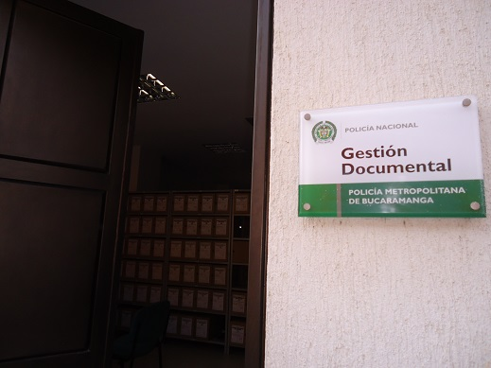 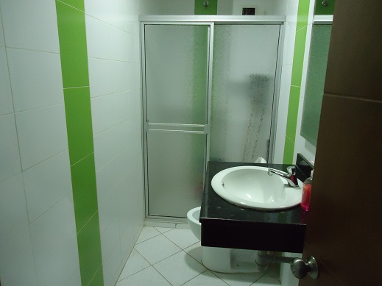 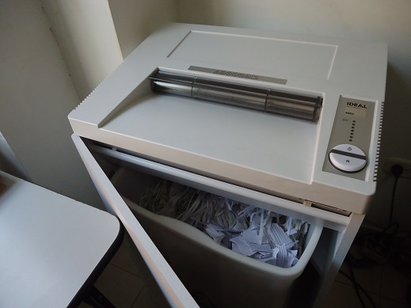 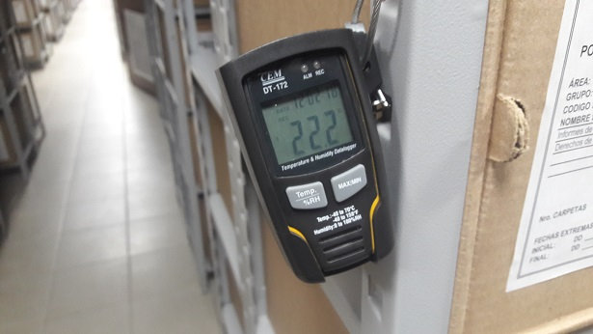 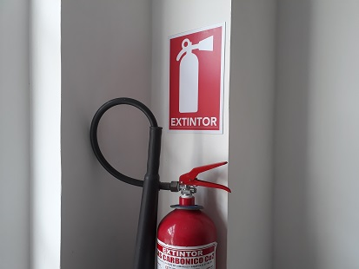 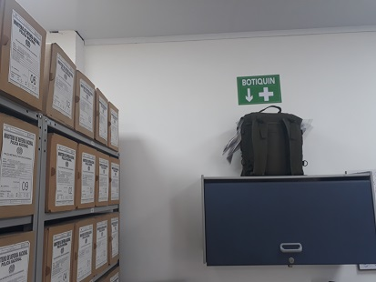 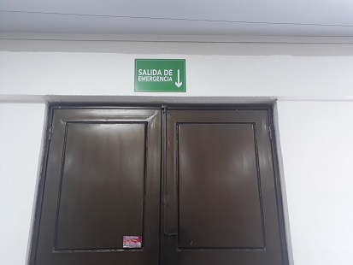 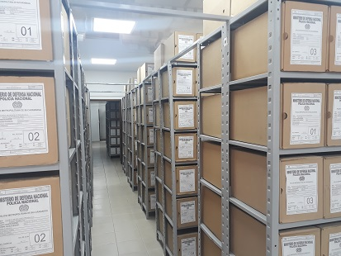 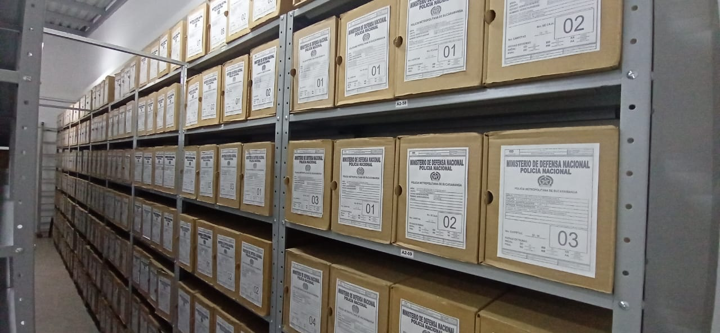
...
PÉRDIDA DE INFORMACIÓN
2018 |  | Archivo de Gestión |  |  |  | X
2019 |  | Archivo de Gestión |  |  |  | X
2020 |  | Archivo de Gestión |  |  | X
 |  |  |  |  | X
 |  |  |  |  | X
 |  |  |  |  | X
 |  |  |  |  | X
2021 |  | Archivo de Gestión |  |  | X
EVIDENCIA FOTOGRÁFICA
SE DEBERÁ ANEXAR FOTOGRAFÍAS QUE DEN CUANTA DE LA PÉRDIDA DE INFORMACIÓN SUFRIDA EN LA UNIDAD
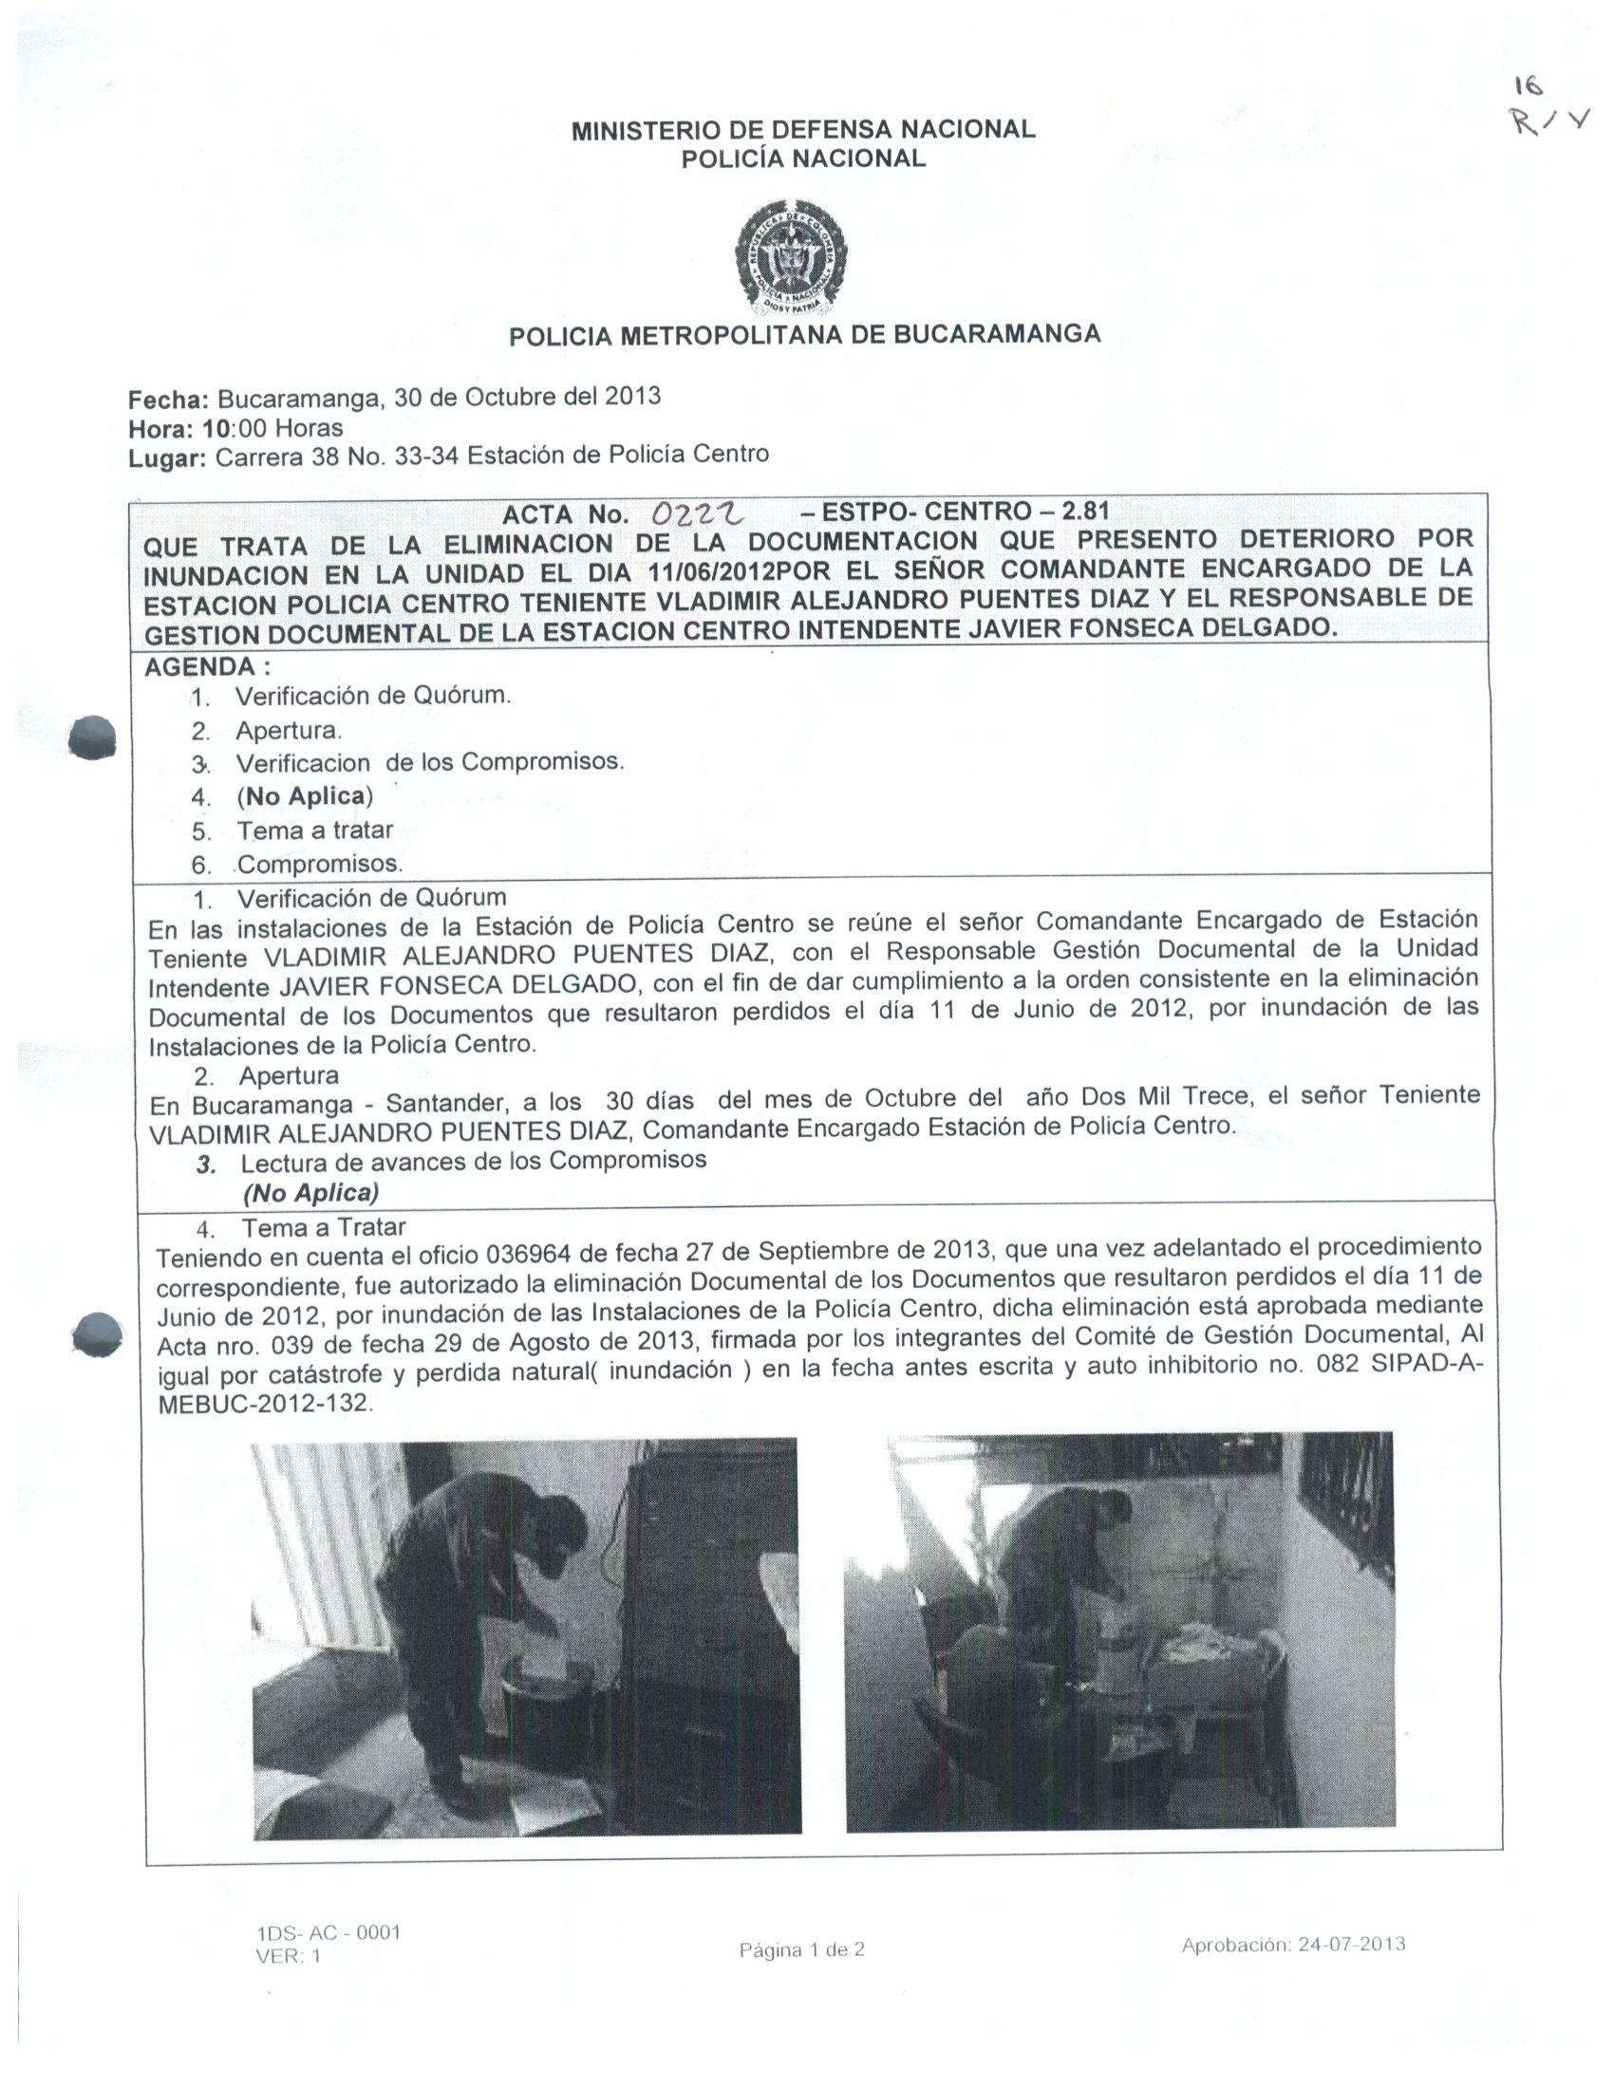 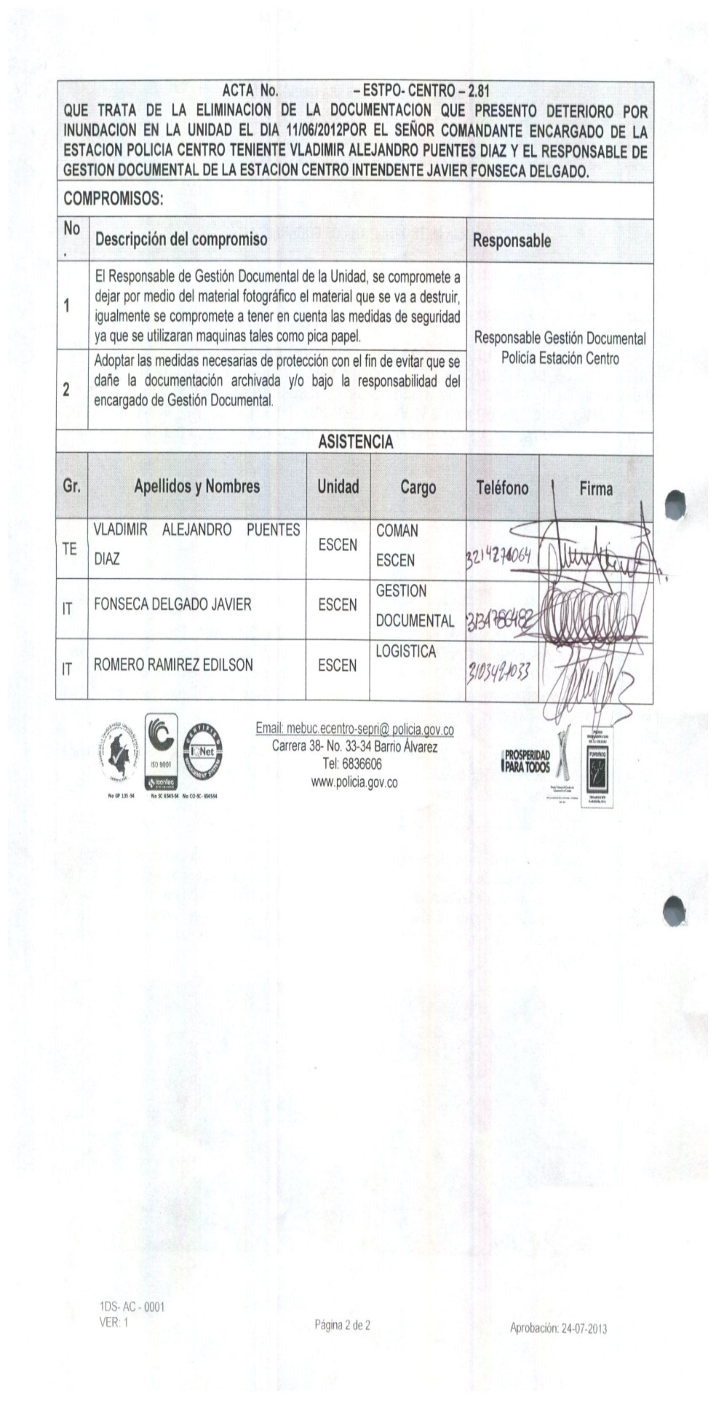
...
B. Inspección y mantenimiento de sistemas de almacenamiento e instalaciones físicas
C. Saneamiento ambiental: desinfección, desratización y desinsectación
D. Monitoreo y control de condiciones ambientales
E. Almacenamiento y re-almacenamiento
F. Prevención de emergencias y atención de desastres.
PLAN DE CONSERVACIÓN PREVENTIVA
Programa
A. Preservación digitla a largo plazo
EVIDENCIA FOTOGRÁFICA
SE DEBERÁ ANEXAR FOTOGRAFÍAS QUE DEN CUANTA DE LAS CONDICIONES DE ORGANIZACIÓN, ADMINISTRACIÓN, CUSTODIA Y CONSERVACIÓN DE LOS ACERVOS DOCUMENTALES
Plan de conservación de preventiva
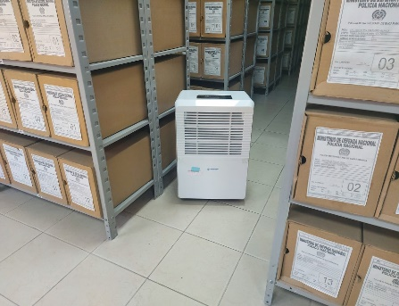 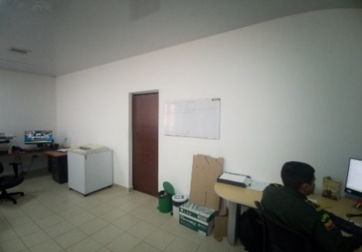 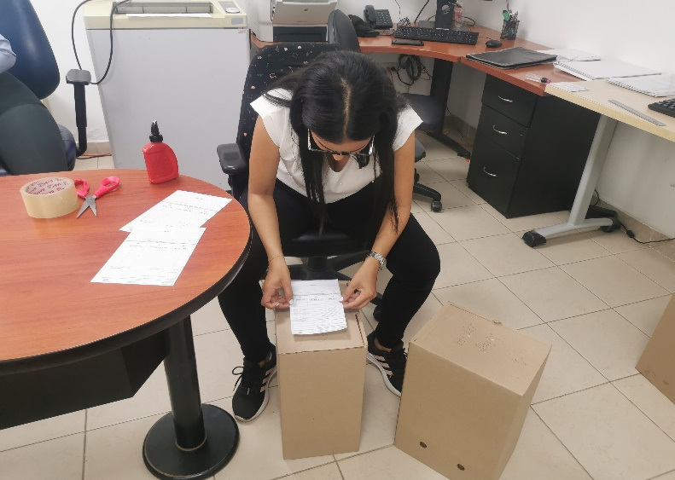

Fecha de Elaboración |  |  |  | 14 | 3 | 2024
...

